상품제안서
락앤락 스쿨핏 코튼캔디 원터치 텀블러 370ml | 상품코드: F27530

 |  |  |  |  |  |  | 02-412-0044 | www.easy1.co.kr
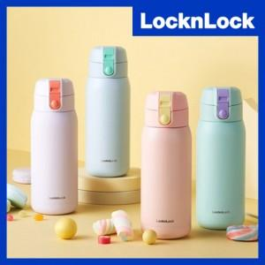

【상세/제작정보】 | <p><b style="font-size: 14pt;">* 100개이하 인쇄비 70000원(별도)</b></p><p><span style="font-size: 14pt;"><b>* 개별인쇄 - 3000원 (vat별도) ​</b></span></p><p>&nbsp;</p>

【인쇄/포장옵션】 | 레이저, 개별인쇄 / 포장지포장

【공급단가】 | 수량 | 50~ | 100~ | 500~ | 1,000~ | 2,000~
*VAT별도 | 단가 | 11,600원 | 11,400원 | 11,200원 | 11,000원 | 11,000원

【상품 URL】 | https://dev.easy1.co.kr:443/src/goods_detail.php?gdno=27530

